Thymine
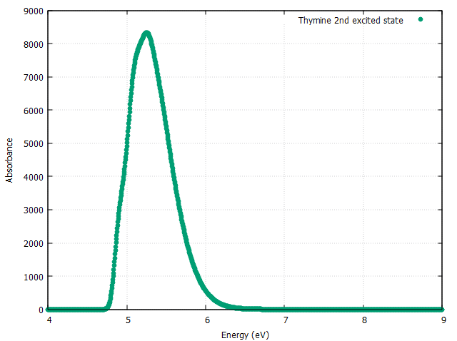
Thymine
 | FCC | TD | 2nd Excited State

